Mode d'emploi
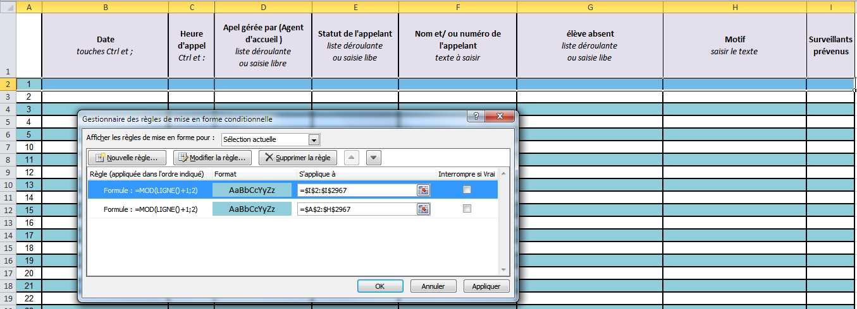
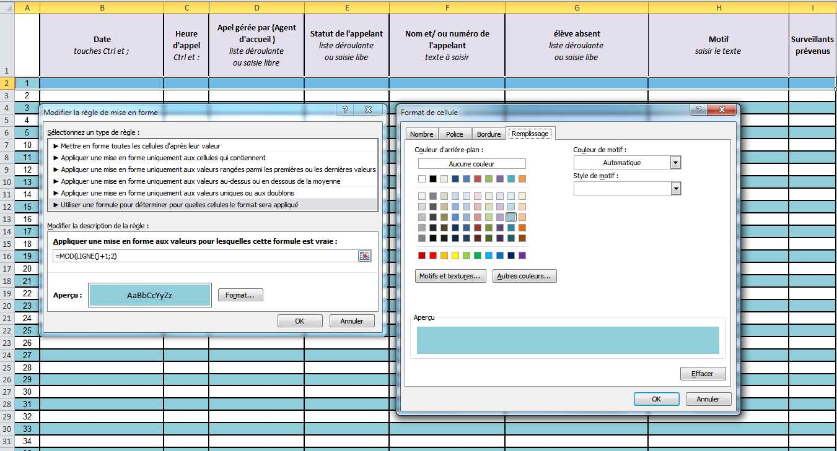
 | Mode d'emploi

 | Objet concerné | Action | Comment faire | Complément | Commentaire
1 | Cellule à renseigner | Listes déroulantes | Cliquer sur le triangle | faire défiler jusqu'aux données à valider | Vous pouvez écrire directement sans utiliser la fonction
2 | Tous les onglets | Pour ajouter des lignes | Sélectionnerz les 2 dernières lignes | Sélectionner le carré en bas à droite de la dernière cellule | Cliquer/Glisser pour recopie incrémentée avec numérotation et mise en forme 1 ligne sur 2 avec une couleur de fonds
3 | Tous les onglets | Mettre la date | touches Ctrl et ;
4 | Tous les onglets | Mettre l'heure | touches Ctrl et :
5 | Tous les onglets | Protéger les cellules saisies | Clic droit sur le nom de l'onglet | Cliquer sur protéger ou ôter laprotection de la feuille | Sélectioner les cellules à protéger, Format cellule, Protection, cocher verrouillée, puis protéger la feuille. Les données saisies ne seront plus modifiables et un effacement des données saisies n'est plus à craindre.
6 | emprunt des clés |  | Rien, automatique | formule =SI(ET(F7<>"";G7="");"Retour en attente";"") | Pour afficher un avetissement de prêt de clés en cours, si F7 n'est pas vide et G7 est vide afficher Retour en attente, sinon ne rien afficher.
7
8
9
10
11
12
13
14
15
16
17
18
19
20

